상품제안서
티메코 SF01 SF코팅 큐브 디자인 멀티탭 고용량 USB C타입 포트 멀티 콘센트 | 상품코드: F32959

 |  |  |  |  |  |  | 02-412-0044 | www.easy1.co.kr
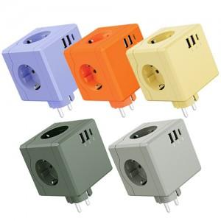

【상세/제작정보】

【인쇄/포장옵션】 | 실크, 레이저 / 포장불가능

【공급단가】 | 수량 | 50~ | 100~ | 300~ | 500~ | 1,000~
*VAT별도 | 단가 | 13,800원 | 13,570원 | 13,220원 | 12,990원 | 12,650원

【상품 URL】 | https://dev.easy1.co.kr:443/src/goods_detail.php?gdno=32959

